特価品
 | 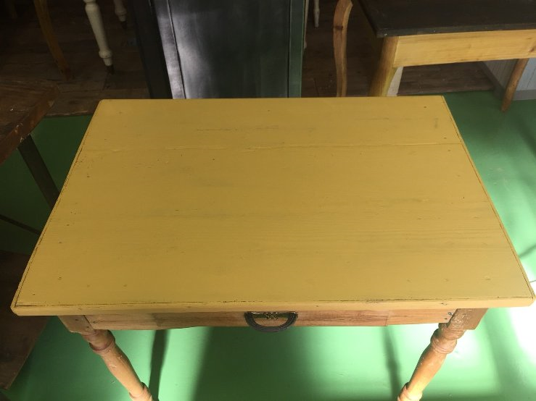 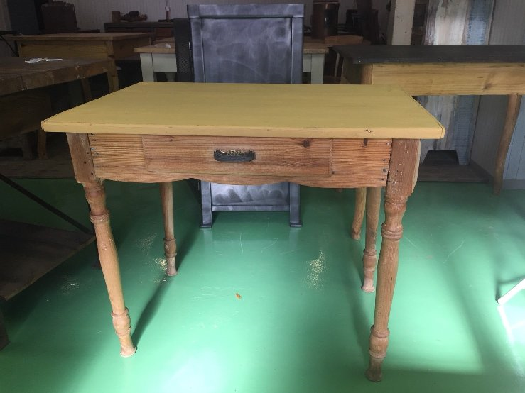 | 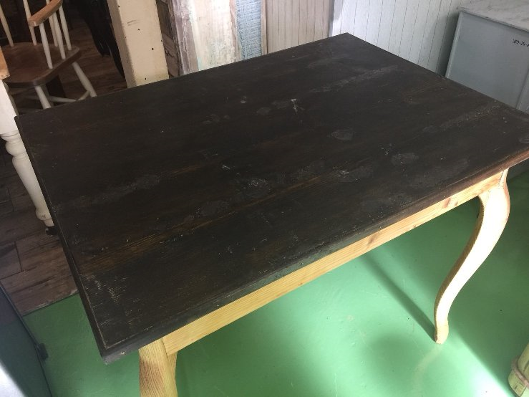 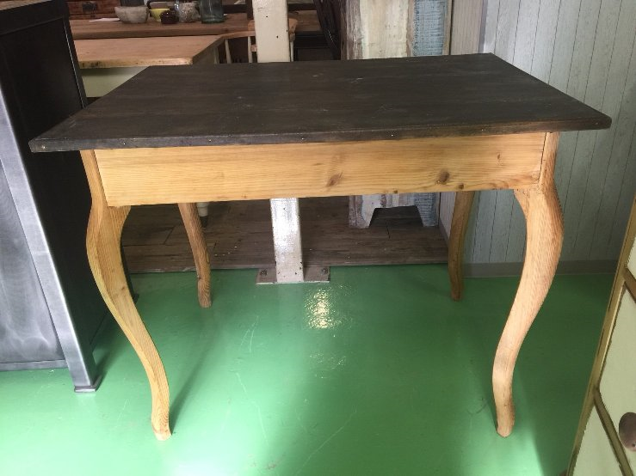
型番 | C1-0013 | C1-0012
備考 | イギリスで買い付けた、木目が優しい小さめの引き出し付きテーブルです。天板は、アンティークイエローのペイントです。少しがたつきがありますが、使っていただくのに問題ないと思います。 サイズ（約）：縦62×横89×高さ74（cm） | イギリスで買い付けた、天然木の脚がエレガントな大きめのテーブルです。フロント面に引き出しがついています。天板は少しダメージがあります、ワックス仕上げです。 ほんの少しガタツキがありますが、ディスプレイ等にお使いいただくには問題ないと思います。 サイズ（約）：縦74.5×横100.5×高さ81.5（cm） | 40 | % OFF!
定価 | 26,000 | 25,000
特別価格 | 15,600 | 15,000

40

特価品 (2)
 | 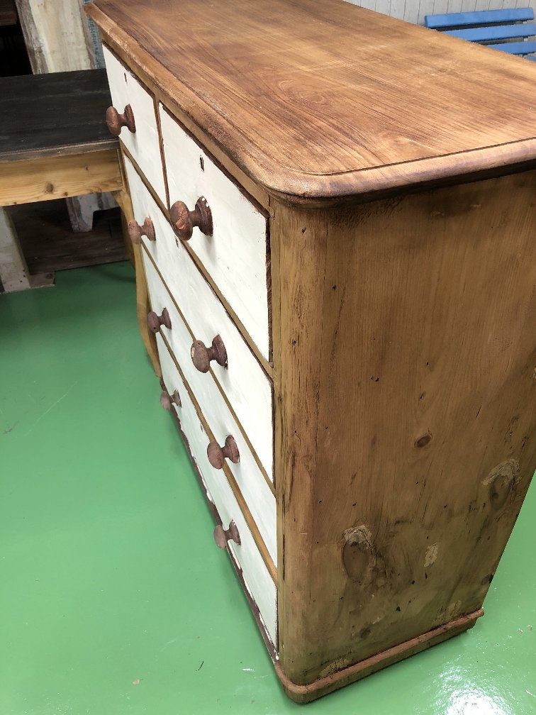 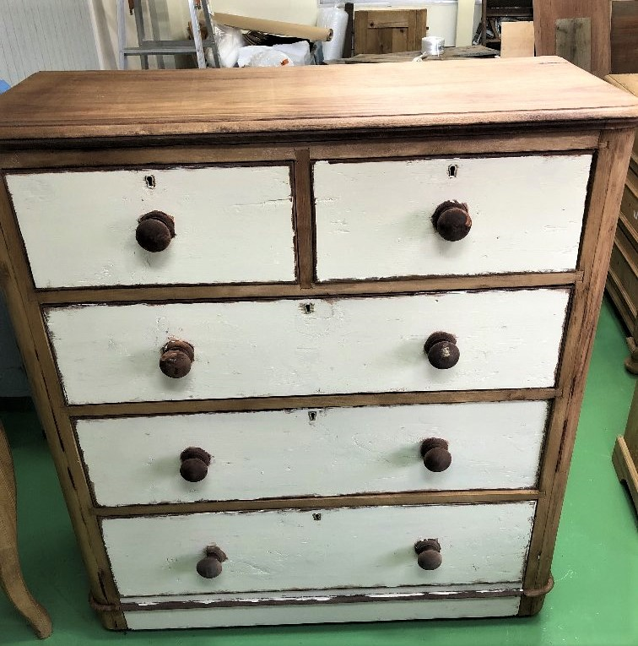 | 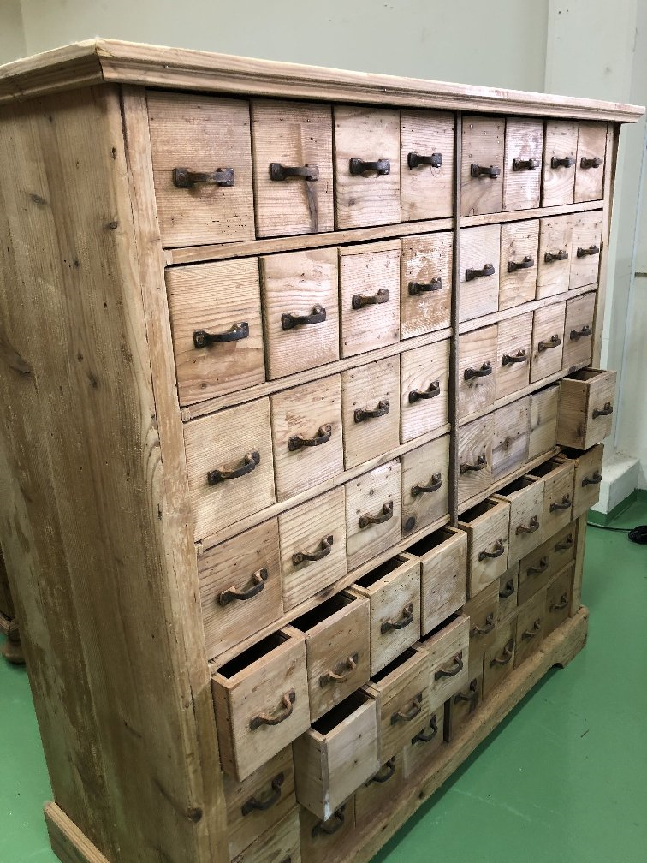 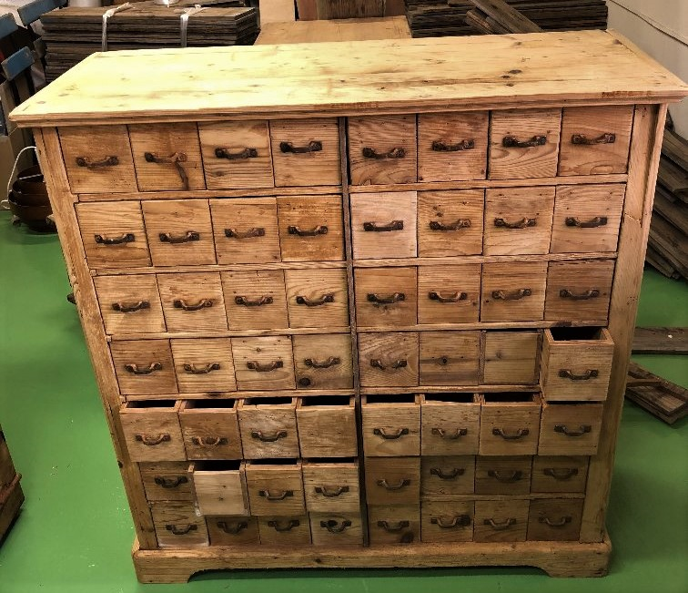
型番 | C6-0006 | C6-0005
備考 | イギリスで買い付けた、ユニークなお顔のチェストです。ワックスとペイント仕上げです。素朴な風合いですが、色のコントラスト、不思議に主張する取っ手がどことなくユニーク。経年によるダメージはありますが、引き出しもスムーズに使えます。 サイズ（約）：縦46.5×横130.5×高さ111（cm） | ドイツの1900年代の引き出しいっぱいのチェストです。薬局や郵便局の 事務作業用に使用されていたたものだと思います。少しダメージがありましたので、メンテナンスしましたが、引き出しの中には、 取っ手がないものや、少しダメージがあるものがありますが、ずっしりとし ていて、存在感のあるチェストです。 サイズ（約）：縦39.5×横97×高さ100.5（cm） | 40 | % OFF!
定価 | 38,000 | 180,000
特別価格 | 22,800 | 108,000

40

特価品 (3)
 | 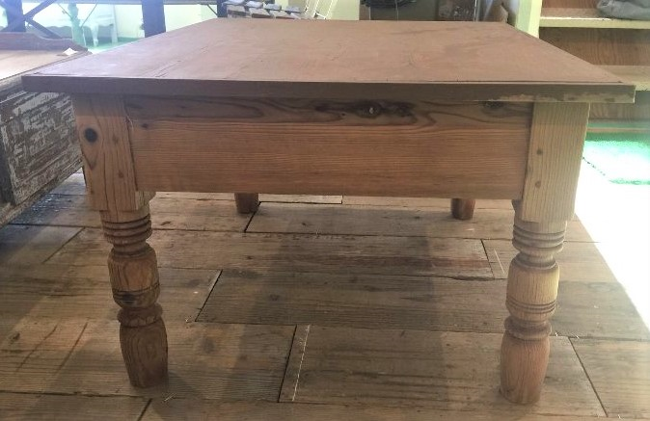 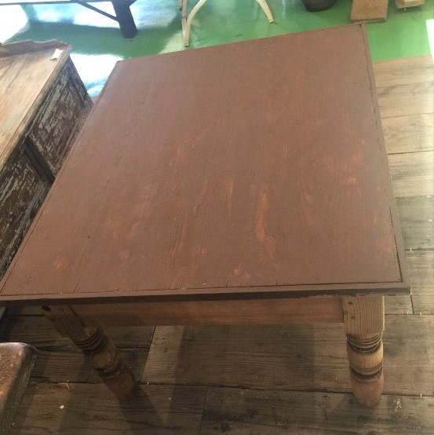 | 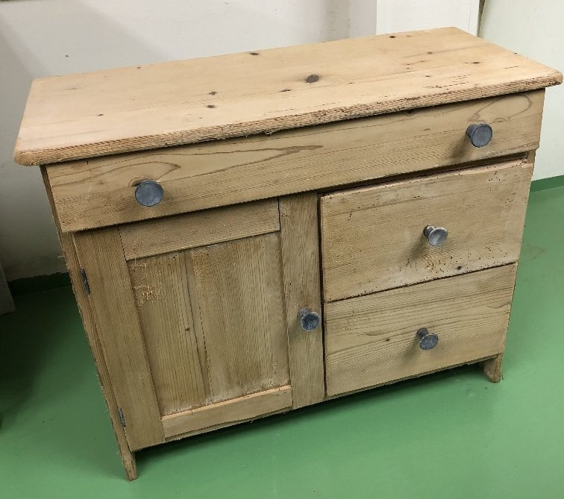 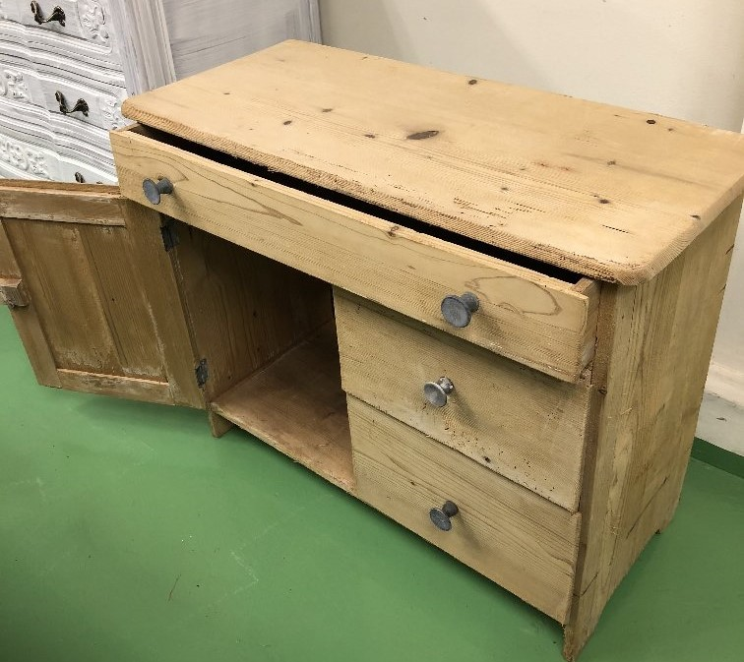
型番 | C1-0005 | C6-0009
備考 | 正方形に近い形のローテーブルです。天板はマットなブラウンペイント仕上げです。ずっしりと太い脚が安定感があります。がたつきなどもなく、ディスプレイ等に使っていただけます。 サイズ（約）：縦69.7×横86×高さ47.5（cm） | 天然木が優しい、小さなチェストです。主張することない素朴さが可愛らしいチェスト。素っ気ない取っ手も可愛いです。少しダメージがあり、がたつきがあります。 サイズ（約）：縦31.5×横71.5×高さ57（cm） | 50 | % OFF!
定価 | 25,000 | 20,000
特別価格 | 12,500 | 10,000

50

